Selecteren Bomen & details
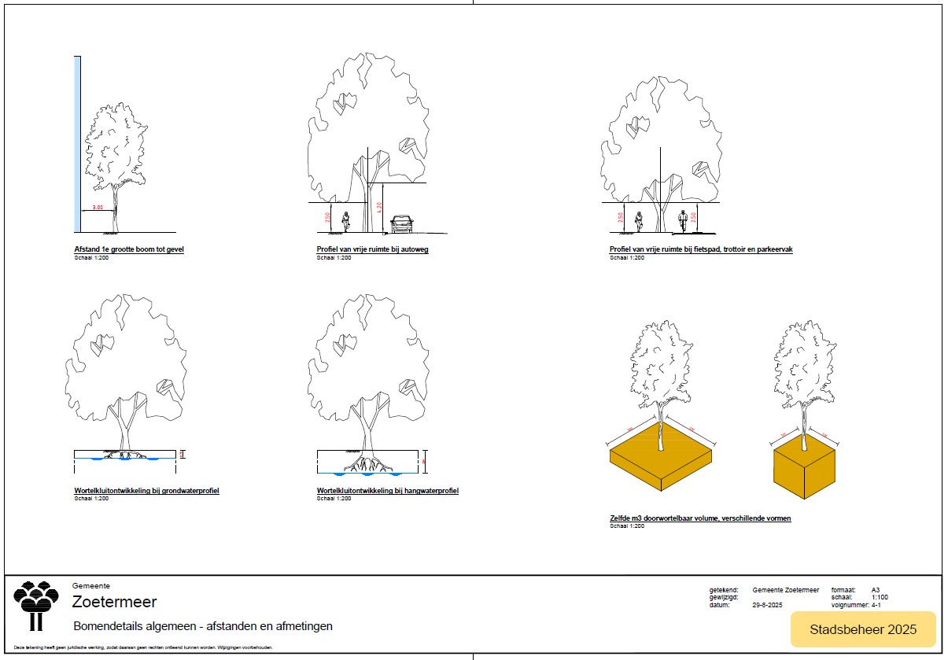
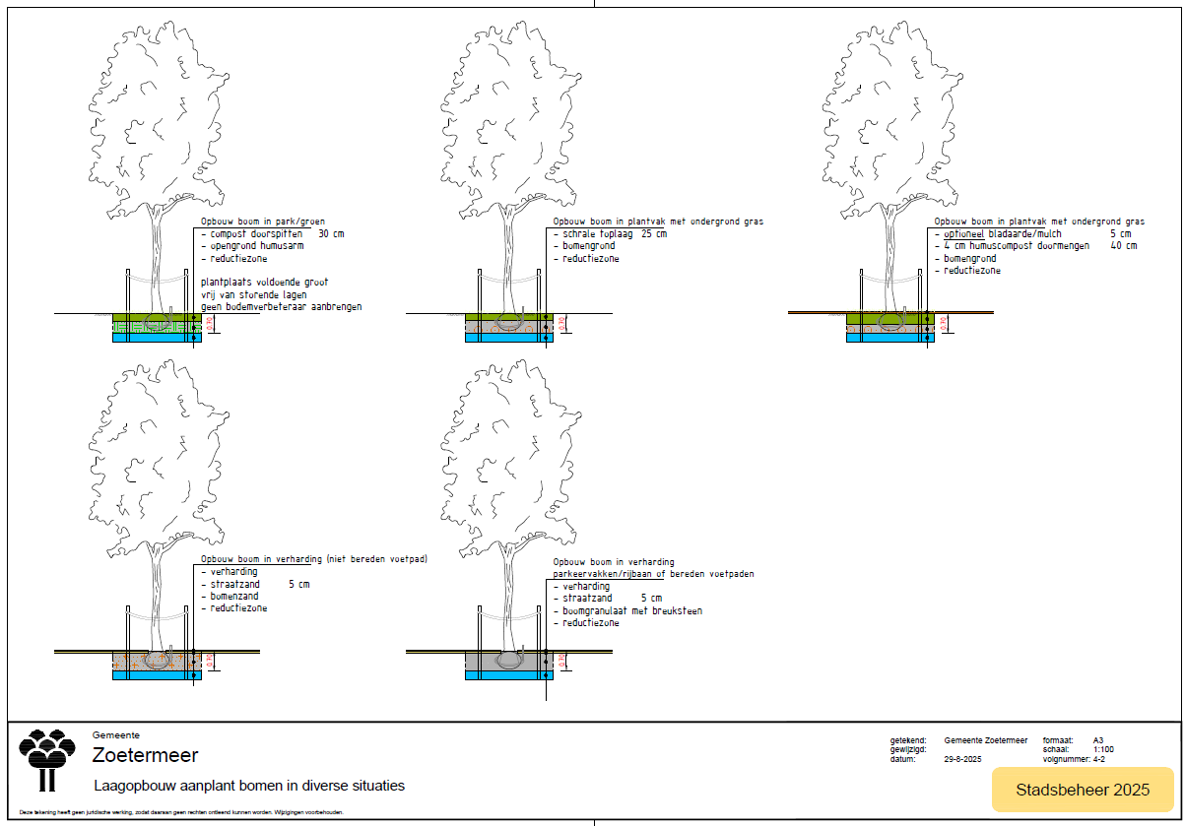
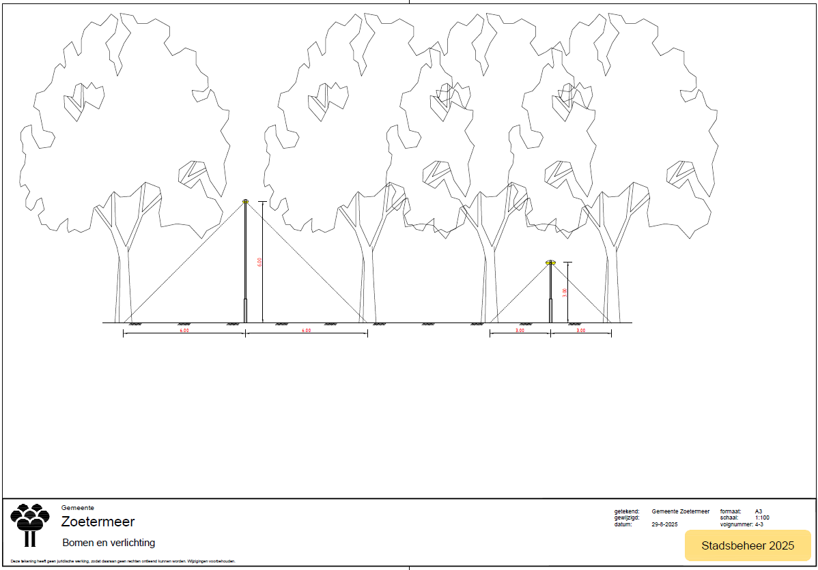
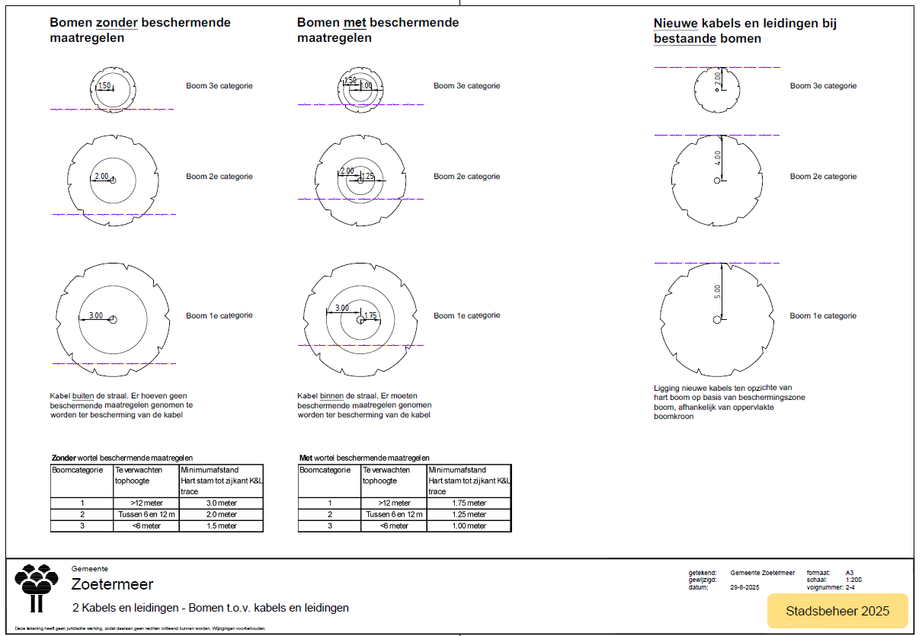
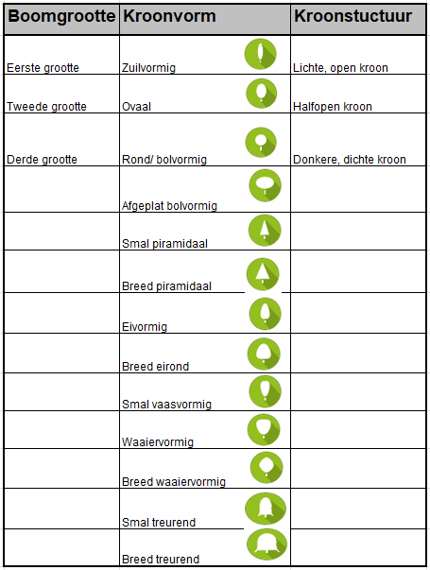
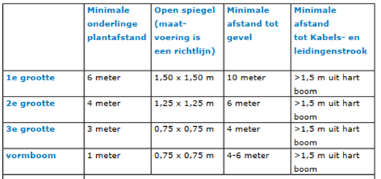
Toelichting voor het selecteren van bomen
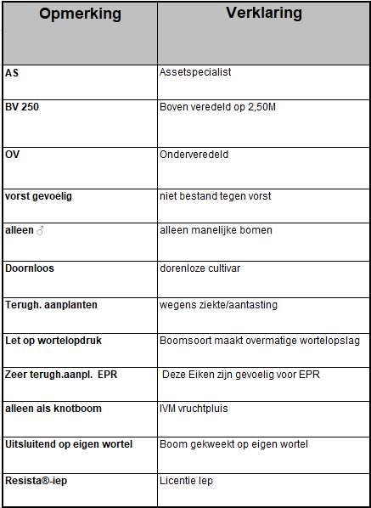
stap | omschrijving
1. | Bepaal de basisgroeiplaatsomstandigheden: - Ondergrondse groeiruimte (a.h.v. boommonitor)? - Bovengrondse ruimte geschikt voor 1e,2e of 3e grootte? - Nabij verharding of in plantsoen? In zon of schaduw, wel of geen wind? - Gewenste kroonvorm/beleving
2. | Bepaal hoeveel geslachten, soorten of cultivars minimaal in de structuur aanwezig moeten zijn (aan de hand van spelregels voor diversiteit).
3. | Afweging/selectie op ecologisch passendheid en bijdrage
6. | Houdt rekening met beperkingen in verband met overlast. Bijvoorbeeld geen bessen of noten bij wegen, paden en parkeren of de allergeniciteit van een soort.
7. | Je hebt mogelijk de passende boom of bomen gevonden.

